상품제안서
라운드 오피스노크펜 0.7mm | 상품코드: S20421

 |  |  |  |  |  |  | 02-713-8555 | www.synergygift.co.kr
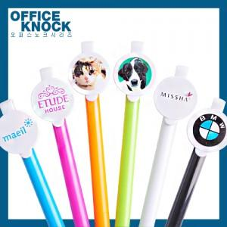

【상세/제작정보】 | <p><span style="font-size: 12pt;">* 1천개 이상 클립 실크 1도인쇄 무료 (한 시안 당 1천개가 채워져야 함)</span></p><p>&nbsp;</p>

【인쇄/포장옵션】 | [클립] 클립1도, [클립] 클립컬러, [클립] 클립풀컬러, [바디] 실크1도 / 밀봉OPP포장

【공급단가】 | 수량 | 1,000~ | 3,000~ | 6,000~ | 9,000~ | 12,000~
*VAT별도 | 단가 | 260원 | 250원 | 240원 | 230원 | 230원

【상품 URL】 | https://www.synergygift.co.kr:443/src/goods_detail.php?gdno=20421

